A套
学生套餐A套
2026/4/06--4/10
日期 | 菜单 | 原料 | 重量/克 | 能量 （千卡） | 蛋白质（克） | 脂肪 （克） | 碳水化合物（克） | 膳食纤维（克）
周一

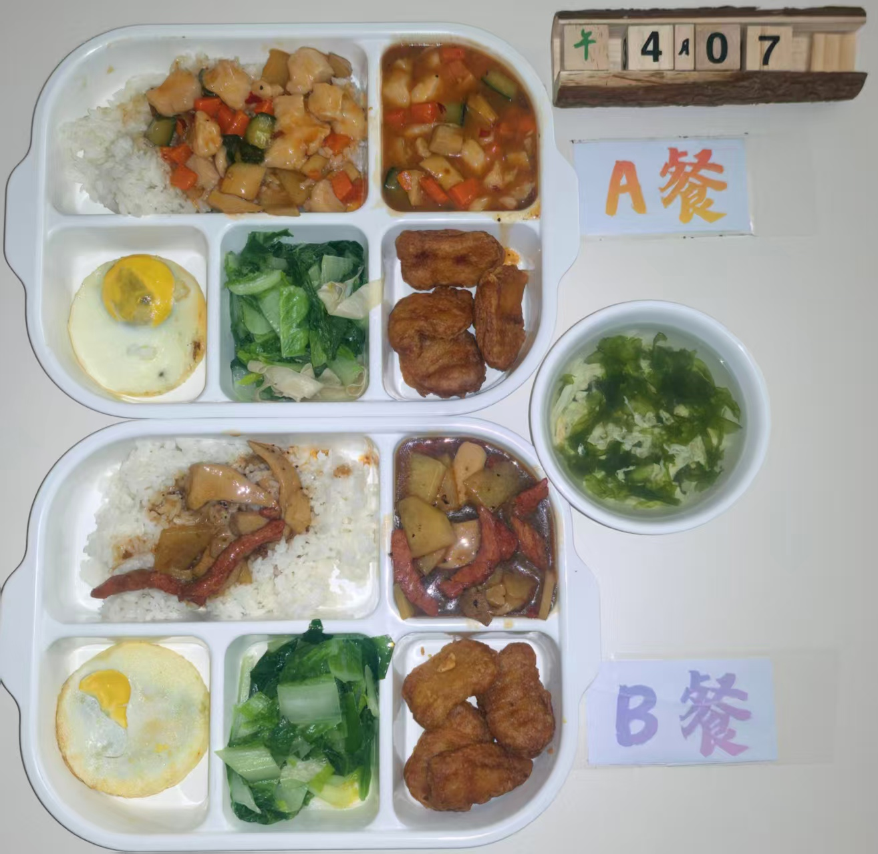
周二 | 杏鲍菇滑鸡丁盖码饭 | 上浆鸡丁 | 120 | 1220 | 57 | 49 | 148 | 9
 |  | 杏鲍菇 | 40
 |  | 黄瓜 | 10
 |  | 胡萝卜 | 10
 |  | 米饭 | 200
 | 上校鸡块 | 上校鸡块 | 140
 | 太阳蛋 | 太阳蛋 | 100
 | 青椒土豆丝 | 土豆丝 | 120
 |  | 青椒 | 20
 | 番茄蛋花汤 | 番茄 | 30
 |  | 鸡蛋 | 30
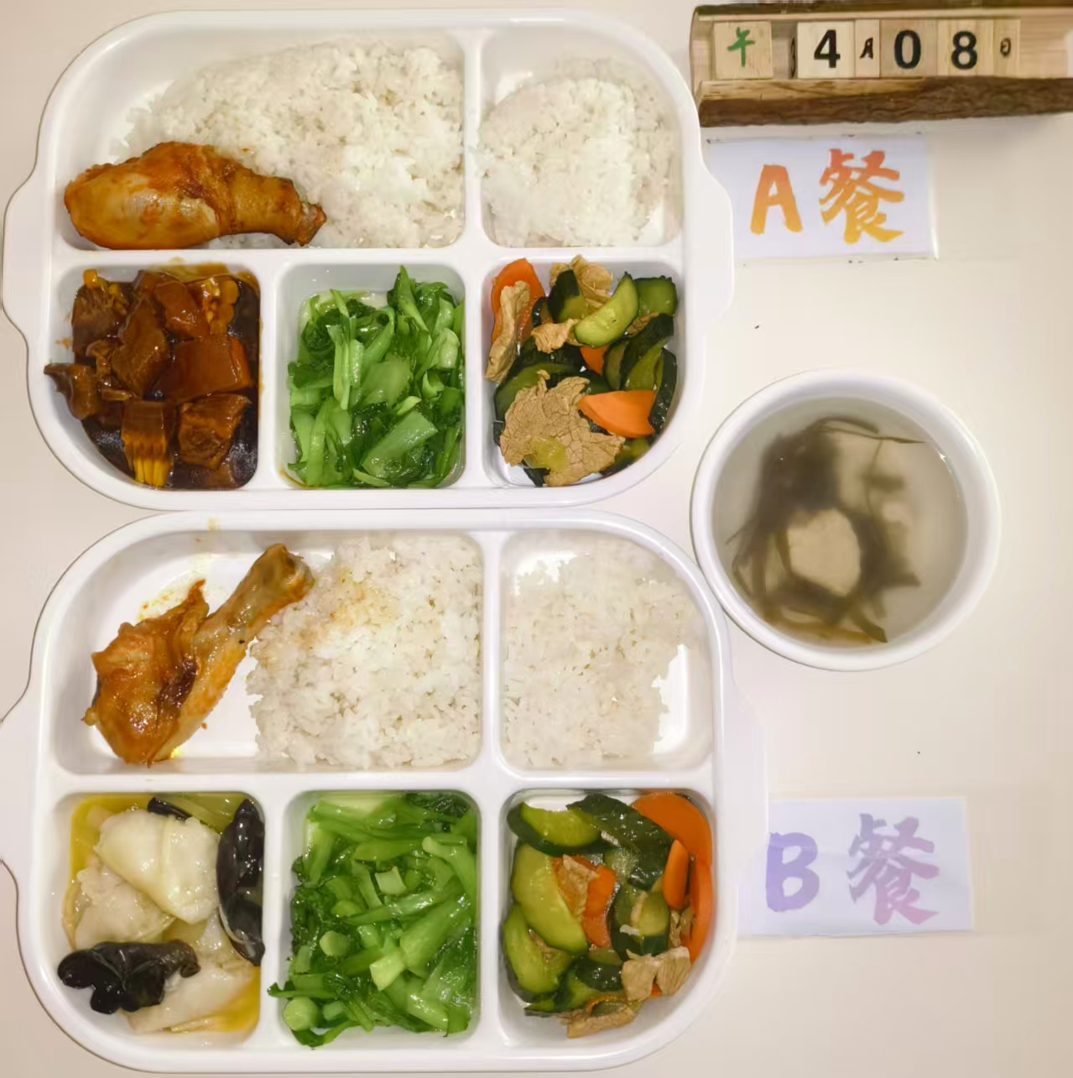
周三 | 玉米烧肉 | 黄玉米 | 40 | 1150 | 57 | 44 | 132 | 10
 |  | 五花肉 | 120
 | 秘制烤鸡腿 | 琵琶腿 | 140
 | 蚝油土豆炒肉片 | 净土豆 | 80
 |  | 肉片 | 40
 | 清炒鸡毛菜 | 鸡毛菜 | 120
 | 海带大骨汤 | 海带 | 20
 |  | 排骨 | 30
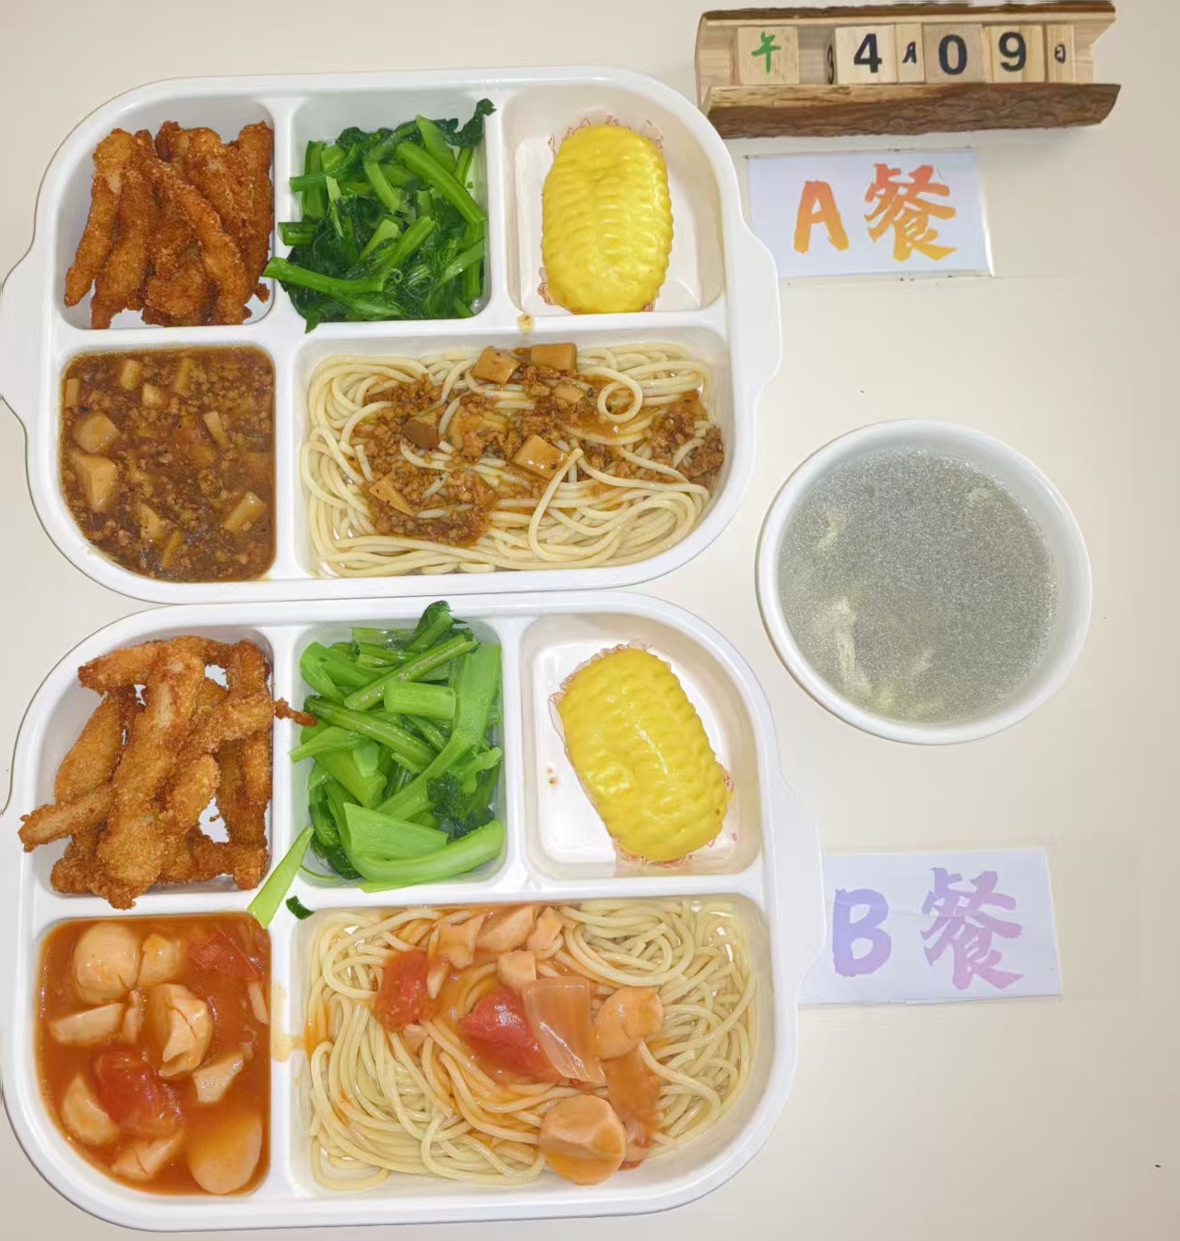
 | 米饭 | 大米 | 200
周四 | 菌菇肉酱意面 | 杏鲍菇 | 70 | 1090 | 47 | 38 | 146 | 8
 |  | 肉末 | 70
 |  | 洋葱 | 10
 |  | 意面 | 80
 | 椒盐雪花排条 | 雪花排条 | 120
 | 蛋奶留心玉米包 | 玉米包 | 100
 | 葱油菜心 | 本地菜心 | 120
 | 桂花圆子汤 | 桂花 | 10
 |  | 圆子 | 40
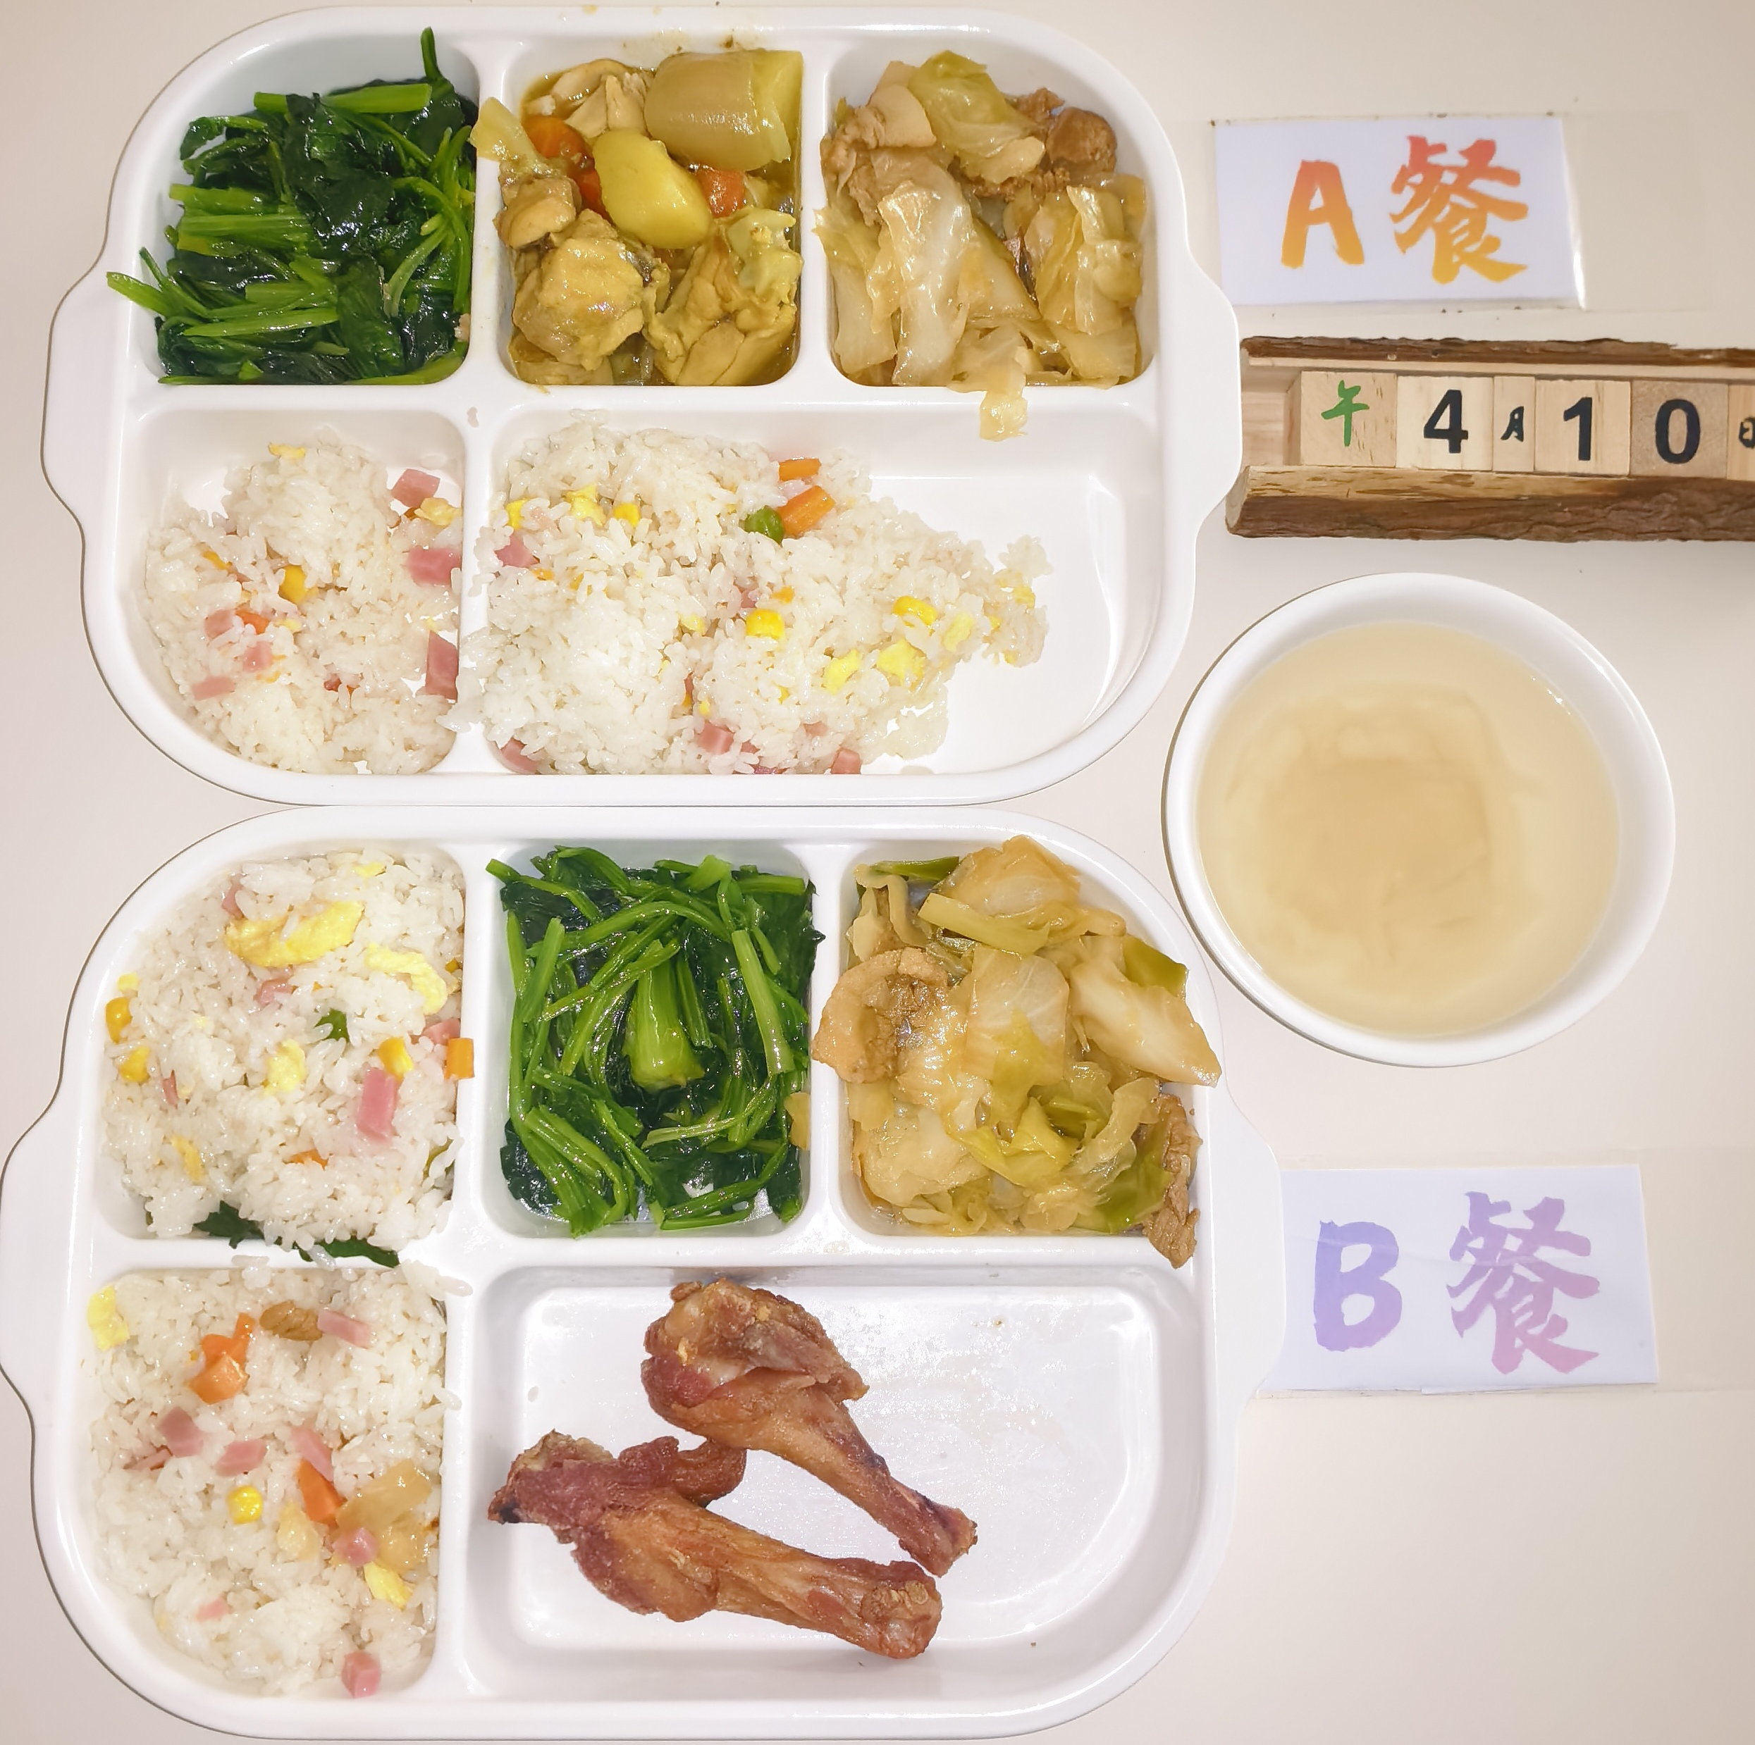
周五 | 咖喱鸡块 | 鸡块 | 140 | 1140 | 51 | 41 | 150 | 9
 |  | 去皮土豆 | 20
 |  | 胡萝卜 | 20
 | 扬州炒饭 | 方腿 | 40
 |  | 鸡蛋 | 40
 |  | 玉米粒 | 10
 |  | 青豆 | 10
 |  | 大米 | 180
 | 花菜烩肉片 | 包菜 | 100
 |  | 去皮五花肉片 | 20
 |  | 胡萝卜 | 10
 | 清炒菠菜 | 菠菜 | 120
 | 萝卜肉丝汤 | 白萝卜 | 20
 |  | 肉丝 | 30

